Intro
BOLETÍN DE ACTIVIDAD FÍSICA, 2019
 |  |  |  |  |  | VARIABLES EVALUADAS

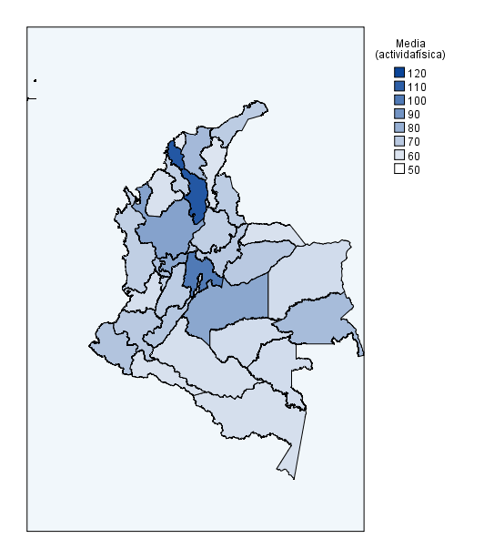

 |  |  |  |  |  | 1. Características sociodemográficas
Indicador | Media | D.E. | Mín. | Máx. |  | 2. Proporción de población por género
 |  |  |  |  |  | 3. Proporción de población por condición
Actividad física (min) | 70.80 | 50.57 | 12.00 | 600.00 |  | 4. Actividad física
Transporte activo (min) | 46.92 | 37.28 | 10.00 | 240.00 |  | 5. Consumo de frutas y verduras
IMC (kg/m2) | 27.52 | 4.34 | 14.45 | 71.20 |  | 6. Características antropométricas
Frutas y verduras (n) | 4.06 | 1.85 | 2.00 | 10.00 |  | 7. Autopercepción de la salud
D.E.=desviación estándar. Mín.=mínimo. Máx.=máximo. |  |  |  |  |  | 8. Factores de riesgo cardiometabólico
 |  |  |  |  |  | 9. Estilo de vida
 |  |  |  |  |  | 10. Comparaciones grupo AF regular y no regular

 |  |  |  |  | A nivel nacional participaron 83657 personas y se obtuvieron registros completos de 75086 que corresponde al 89,75%. En cuanto a la medición de actividad física reportada, los departamentos con mayor media a la semana durante el año 2019 son Bolívar 112,73 (±77,05) minutos, seguido por Cundinamarca 99,89 (±82,12) minutos.

Fecha: 13 de julio de 2022

1
Características sociodemográficas

 | Total
Femenino | 54.841195732
Masculino | 54.937558581
 | No regular | Regular
Desmovilizado | 0.05% | 0.04%
Desplazado | 2.70% | 2.00%
Ninguno | 96.10% | 97.43%
Reinsertado | 0.10% | 0.11%
Víctimas | 1.05% | 0.42%

 | Total
Femenino | 12427
Masculino | 1095
 | Total
Departamental | 8184
Municipal | 5338

3
Proporción de población por condición

 | Total
Ninguno | 71983
Desplazado | 2498
Desmovilizado | 41
Reinsertado | 120
Víctimas | 444
 | Total
Ninguno | 87.97%
Afro | 5.93%
Indígena | 2.21%
Raizal | 1.87%
Campesinos | 1.82%
Palenquero | 0.10%
Rom | 0.10%
 | Grupo poblacional | Porcentaje
 | Ninguno | 93.14%
 | Población carcelaria | 3.31%
 | Otros | 2.35%
 | Discap. Visual | 0.42%
 | Discap. Cognitiva | 0.30%
 | Discap. Física | 0.17%
 | Discap. Auditiva | 0.10%
 | Embarazada | 0.09%
 | LGTBI | 0.07%
 | Población carcelaria, ninguno | 0.04%
 | Total general | 100.00%

2
Proporción de población por género


 | Femenino | Intersexual | Masculino
Rural | 86.31% | 0.05% | 13.64%
Urbana | 87.89% | 0.03% | 12.08%
 | 87.68%

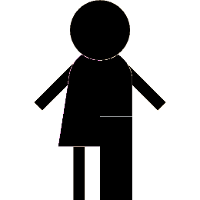
 | 0.03%



 | 12.29%

4
Actividad física

 | No | Sí
Femenino | 28.36% | 71.64%
Intersexual | 36.36% | 63.64%
Masculino | 30.67% | 69.33%
 | Total
Rural | 13.42%
Urbana | 86.58%
 | Actividad física | Realiza
 | Grupos de edad | No | Sí | Total general
 | 18 a 30 | 27.09% | 20.92% | 22.68%
 | 30 a 40 | 24.24% | 21.27% | 22.12%
 | 40 a 50 | 18.64% | 19.73% | 19.42%
 | 50 a 60 | 14.86% | 19.28% | 18.01%
 | Mayor 60 | 15.17% | 18.81% | 17.77%
 | Total general | 100.00% | 100.00% | 100.00%

 | No | Sí
Rural | 33.44% | 66.56%
Urbana | 27.91% | 72.09%

5
Consumo de frutas y verduras

 | Total
18 a 30 | 3.84
30 a 40 | 3.89
40 a 50 | 3.98
50 a 60 | 4.06
Mayor 60 | 3.95
 | Femenino | Intersexual | Masculino
Rural | 4.03 | 5.33 | 3.67
Urbana | 3.96 | 4.80 | 3.70

6
Características antropométricas

 | Total
No regular | 67.31
Regular | 68.31
Grupos de edad | Promedio de IMC
18 a 30 | 25.44
30 a 40 | 27.09
40 a 50 | 27.53
50 a 60 | 27.52
Mayor 60 | 26.89
Total general | 26.84
 | Total
Amazonía | 84.96
Caribe | 87.74
Central | 87.43
Eje Cafetero y Antioquia | 86.59
Llanos-Orinoquía | 86.58
Pacífico | 86.82
Santanderes | 85.97
 | Total
Femenino | 158.10
Intersexual | 164.32
Masculino | 168.22

 | Total
18 a 30 | 82.07
30 a 40 | 86.36
40 a 50 | 87.98
50 a 60 | 89.29
Mayor 60 | 89.95

7
Autopercepción de la salud

 | Excelente | Muy bueno | Bueno | Regular | Malo
18 a 30 | 12.6% | 22.3% | 59.0% | 5.8% | 0.2%
30 a 40 | 10.3% | 21.3% | 61.6% | 6.6% | 0.2%
40 a 50 | 8.8% | 20.4% | 62.5% | 8.1% | 0.2%
50 a 60 | 7.7% | 17.6% | 64.4% | 10.0% | 0.2%
Mayor 60 | 5.1% | 12.3% | 65.9% | 16.3% | 0.4%
 | Total
Excelente | 6863.00
Muy bueno | 14334.00
Bueno | 46890.00
Regular | 6796.00
Malo | 190.00

8
Factores de riesgo cardiometabólico

 | Sí | No
18 a 30 | 6.10% | 93.90%
30 a 40 | 5.67% | 94.33%
40 a 50 | 5.05% | 94.95%
50 a 60 | 4.42% | 95.58%
Mayor 60 | 3.79% | 96.21%
 | Sí | No
18 a 30 | 3.4% | 96.6%
30 a 40 | 2.7% | 97.3%
40 a 50 | 1.8% | 98.2%
50 a 60 | 1.9% | 98.1%
Mayor 60 | 1.5% | 98.5%
 | Sí | No
18 a 30 | 1.5% | 98.5%
30 a 40 | 2.0% | 98.0%
40 a 50 | 3.4% | 96.6%
50 a 60 | 6.4% | 93.6%
Mayor 60 | 12.6% | 87.4%
 | Sí | No
18 a 30 | 1.98% | 98.02%
30 a 40 | 4.07% | 95.93%
40 a 50 | 8.47% | 91.53%
50 a 60 | 17.92% | 82.08%
Mayor 60 | 35.41% | 64.59%

9
Estilo de vida

 | Urbana | Rural
18 a 30 | 71.72425791 | 72.636134877
30 a 40 | 70.136123485 | 73.081597222
40 a 50 | 71.801417678 | 73.355252606
50 a 60 | 70.569206349 | 73.369640788
Mayor 60 | 68.344287269 | 68.129988597
 |  |  |  |  | Promedio de IMC | Zona
 |  |  |  |  | Grupos de edad | Urbana | Rural | Total general
 |  |  |  |  | 18 a 30 | 25.49 | 25.24 | 25.44
 |  |  |  |  | 30 a 40 | 27.11 | 26.97 | 27.09
 |  |  |  |  | 40 a 50 | 27.54 | 27.46 | 27.53
 |  |  |  |  | 50 a 60 | 27.50 | 27.76 | 27.52
 | Sentado (min) | Zona |  |  | Mayor 60 | 26.90 | 26.79 | 26.89
 | Grupos de edad | Urbana | Rural | Total general | Total general | 26.88 | 26.60 | 26.84
 | 18 a 30 | 177.97 | 160.10 | 174.68 | Promedio de Frutas y verduras | Zona
 | 30 a 40 | 175.25 | 163.54 | 173.41 | Grupos de edad | Urbana | Rural | Total general
 | 40 a 50 | 168.89 | 154.28 | 167.05 | 18 a 30 | 3.83 | 3.90 | 3.84
 | 50 a 60 | 161.21 | 157.58 | 160.88 | 30 a 40 | 3.86 | 4.02 | 3.89
 | Mayor 60 | 171.47 | 153.32 | 169.85 | 40 a 50 | 3.97 | 4.05 | 3.98
 | Total general | 171.19 | 158.79 | 169.55 | 50 a 60 | 4.06 | 4.06 | 4.06
 |  |  |  |  | Mayor 60 | 3.95 | 3.95 | 3.95
 |  |  |  |  | Total general | 3.93 | 3.98 | 3.94

10
Comparaciones grupo AF regular y no regular

 | Total
No regular | 52.38
Regular | 42.34
 | Total
No regular | 3.74
Regular | 3.98
 |  |  | Autopercepción | Usuario
 | Interpretación: se encontraron diferencias significativas en la media de la edad entre los grupos regulares y no regulares (T-student=-57,23 (16043,1); p<0,01). | Interpretación: se encontraron diferencias significativas en la media de consumo de frutas y verduras entre los grupos regulares y no regulares (T-student=12,63 (14607,3); p<0,01). | Salud | No regular | Regular | Total general
 |  |  | Excelente | 6.52% | 9.68% | 9.14%
 |  |  | Muy bueno | 15.18% | 19.89% | 19.09%
 |  |  | Bueno | 63.40% | 62.27% | 62.46%
 |  |  | Regular | 14.48% | 7.94% | 9.05%
 |  |  | Malo | 0.42% | 0.22% | 0.25%
 |  |  | Total general | 100.00% | 100.00% | 100.00%

 | Total
No regular | 66.10
Regular | 71.62
 | Total
No regular | 26.61
Regular | 26.89
 |  |  | Interpretación: se encontró una relación significativa entre la autopercepción de la salud y el tipo de usuario (Chi cuadrado=757,93; (4); p<0,01)
 | Interpretación: se encontraron diferencias significativas en la media del tiempo en actividad física entre los grupos regulares y no regulares (T-student=-9,28 (12168,9); p<0,01). | Interpretación: se encontraron diferencias significativas en la media del IMC entre los grupos regulares y no regulares (T-student=6,7 (18742,4); p<0,01).

 |  |  | Software: Power Pivot, SPSS v.27 y Stata v.17. Equipo de trabajo: Cultura física, deporte y recreación, USTA. Ministerio del Deporte.

